2
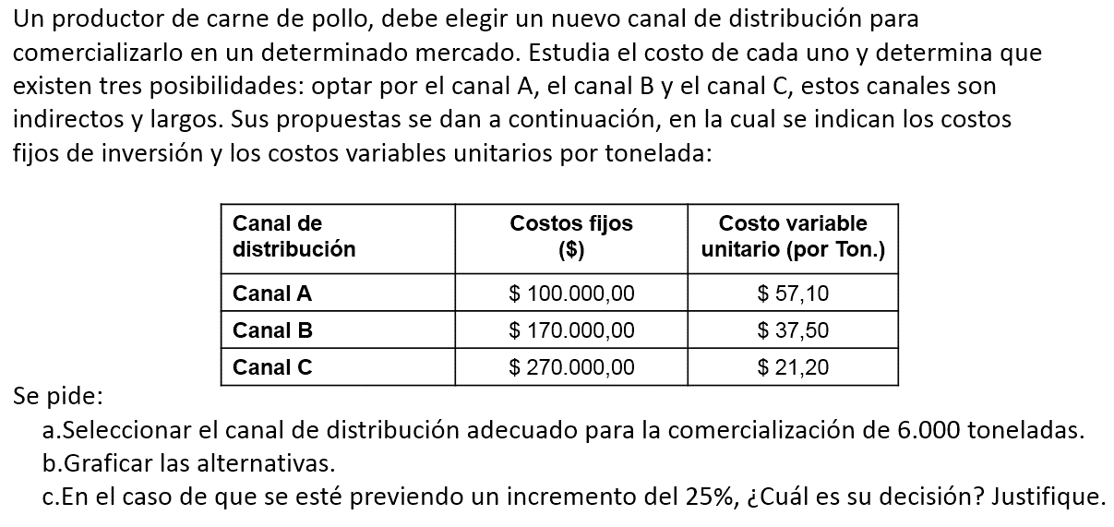
 | a)
 |  | Canal A | Canal B | Canal C
 | X= ton | A(Y)=100000+57.10*X | B(Y)=170000+37.50*X | C(Y)=270000+21.20*x
 | 0 | 100,000 | 170,000 | 270,000
 | 1,000 | 157,100 | 207,500 | 291,200
 | 2,000 | 214,200 | 245,000 | 312,400
 | 3,000 | 271,300 | 282,500 | 333,600
 | 4,000 | 328,400 | 320,000 | 354,800
 | 5,000 | 385,500 | 357,500 | 376,000
>> | 6,000 | 442,600 | 395,000 | 397,200
 | 7,000 | 499,700 | 432,500 | 418,400
 | 8,000 | 556,800 | 470,000 | 439,600
 | 9,000 | 613,900 | 507,500 | 460,800
 | 10,000 | 671,000 | 545,000 | 482,000
a) Para distribuir 6000 toneladas el canal adecuado es el B (minimo costo=$395.000).
) Seleccionar el canal de distribución adecuado para la comercialización de 6.000 toneladas.
) Graficar las alternativas.
) En el caso de que se esté previendo un incremento del 25%, ¿Cuál es su decisión? Justifique.

b) Graficar

) Seleccionar el canal de distribución adecuado para la comercialización de 6.000 toneladas.
) Graficar las alternativas.
) En el caso de que se esté previendo un incremento del 25%, ¿Cuál es su decisión? Justifique.

c) En caso de un incremento del 25% de 6000 a 6000*1,25= 7500, gráficamente conviene el canal C, con un costo de 429.000.

 |  | Canal A | Canal B | Canal C
>> | 7,500 | 528,250 | 451,250 | 429,000

